Post_New
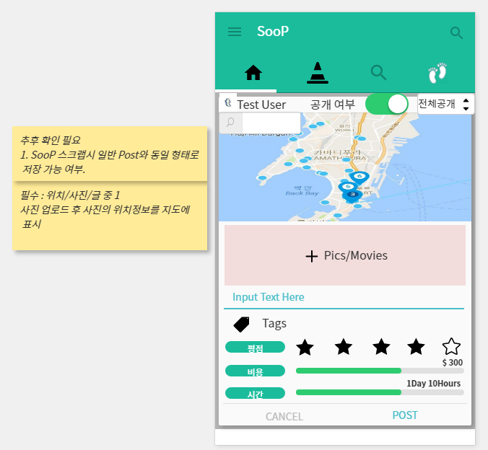

Post 등록 화면
순번 | 기능명 | 요구사항
1 | 공개/비공개 | 등록화면의 최상단. 사용자 대표사진/사용자 Nickname/공개여부/공개범위(전체/팔로잉/나만)
2 | 지도 | Post당 하나의 대표 위치 검색/클릭을 통해 지정 가능
 |  | 지정된 위치는 Pin으로 표시
3 | 사진/동영상 | 사진/동영상을 N개 업로드 가능
 |  | 사진 및 동영상에 위치정보 존재시 지도에 점으로 표시(사진별로 표시여부를 선택가능 해야함). 구글에서 제공하는 위치정보와 매칭될 경우 음식점/호텔/관광지를 점에 표시
 |  | 각 사진/동영상별 아래 부분에 Text입력 가능
4 | Text | 사진/동영상에 포함되는 텍스트와 별개로 추가로 텍스트 입력가능
5 | Tags | 태그 N개 입력가능.
6 | 평점
7 | 비용 | 직접 입력 또는 게이지바를 이용해서 입력
8 | 시간 | 직접 입력 또는 게이지바를 이용해서 입력

SooP Home_POST
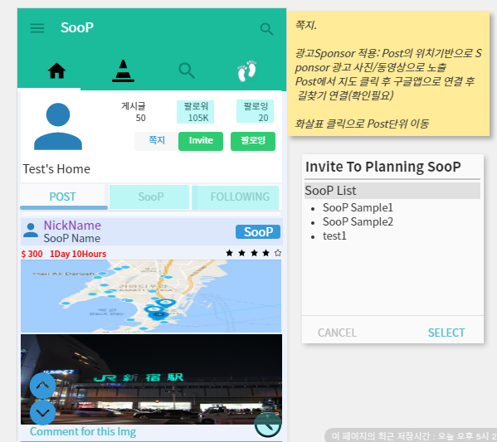
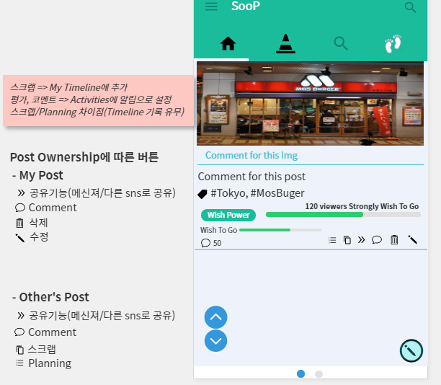

SooP 홈화면(내 SooP home/다른 사람의 SooP home을볼 경우 동일 구조) - 웹화면일 경우 HTML 사용자에 의해 수정가능해야함. 개인광고 추가 목적.
순번 | 기능명 | 요구사항
1 | 대표사진 | 설정-profile에서 대표 사진 설정으로 표시
 |  | 대표사진 아래에 설정-profile에서 설정한 Nickname/웹사이트 주소/소개 표시
2 | 게시글 | 등록한 Post 게시글 표시
3 | 팔로워/팔로잉 | 팔로워/팔로잉 클릭시 List 표시
4 | 쪽지 | 다른 사람의 SooP home일 경우 표시. 쪽지 전송
5 | Invite | Planning용 SooP으로 친구 초대. 친구가 초대 수락시 초대한 사용자의 SooP과 SooP에 적용되어 있는 Post를 Planning Tab에서 볼 수 있음
 |  | 초대버튼 클릭수 초대 팝업이 나오고 Planning SooP에서 작성된 Planning SooP List가 나옴. 초대가 수락된 친구의 리스트는 Planning SooP의 Group List에서 SooP단위로 조회가능. 초대시 상대방에게 알림이나 쪽지로 수락확인 필요.
6 | 팔로잉 | 다른 사람의 SooP home일 경우 표시. 팔로잉/언팔로잉 표시. 차단된 사용자일 경우 차단해제 표시
7 | More | 신고 - 관리자에게 쪽지 전송.(이미지 첨부기능 필요)
 |  | 차단 - 사용자 차단 여부 선택
8 | 탭 | Post(Timeline), SooP, Following 3개의 탭으로 구분
9 | Post | Post 등록시 등록 순으로 표시.
 |  | 대표사진/Nickname/SooP Name(SooPing 후), 비용, 소요시간, 내 평점 표시
 |  | 내 Post(Timeline)에 등록(직접등록/스크랩)된 경우 SooP버튼 표시. SooPing 후 UnSooP 으로 변경
 |  | Post에서 등록한 내용 표시
 |  | 지도 아래 애드몹 또는 자체 광고 표시(광고 사이즈 확인 필요). 위치기반/사용자 타겟기반.
 |  | Post Ownership에 따른 광고 클릭 횟수/동영상 광고 재생시간 기록 필요
 |  | 지도에 구글맵연동 버튼 필요.(현재 위치에서 지도에 표시된 위치로 길찾기)
 |  | 구글에서 제공하는 음식점/호텔정보를 사진이 가지고 있는 위치정보와 매핑. 지도의 해당위치 클릭시 구글맵 연동으로 해당 지역 정보 제공)
10 | Wish Power | 등록가능한 게이지는 다른 사람의 Post일 경우 활성화
11 | 스크롤 | 스크롤용 방향표를 두고 Post단위를 빠른 이동(아래화살표 최초 클릭시 해당 Post의 마지막부분으로 이동. Post마지막 부분일 경우 다음 Post의 처음위치로 이동)

팔로잉리스트
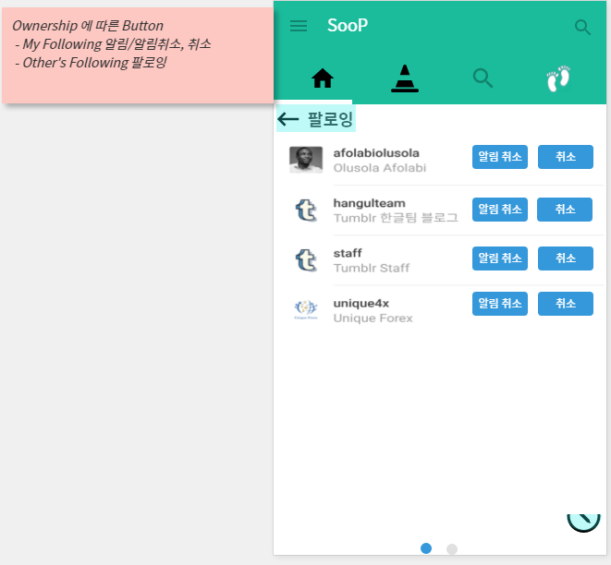

Following List
순번 | 기능명 | 요구사항
1 | 버튼 | 내 팔로윙 리스트일 경우 알림/알림취소, UnFollow 로 표시
 |  | 다른 사람의 팔로윙 리스트이면서 내 팔로윙 리스트와 중복되지 않은 사람의 리스트일 경우 Follow 로 표시
2 | 리스트 | 사용자의 대표사진/Nickname/소개 표시

팔로워리스트
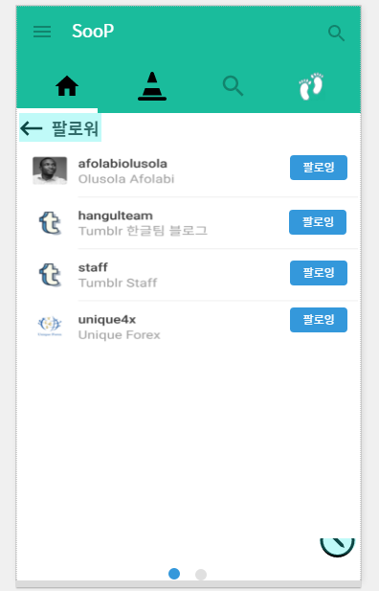

Follower List
순번 | 기능명 | 요구사항
1 | 버튼 | 내가 Following 하지 않고 있는 사용자에 대해 Follow 표시. Following 중인 경우 UnFollow 표시
 |  | 내 팔로워, 다른 사람의 팔로워 리스트 조회시 동일함.
2 | 리스트 | 사용자의 대표사진/Nickname/소개 표시

SooP
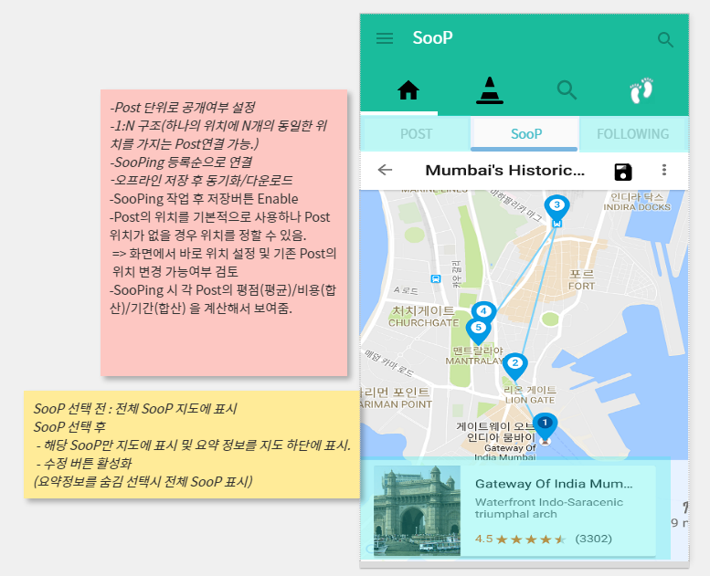

SooP
순번 | 기능명 | 요구사항
1 | 지도 | 최초 로딩시 여러 개의 동선(이때까지 생성한 SooP)이 하나의 지도에 표시되어야함.
 |  | SooP 동선 또는 점을 선택시 선택된 SooP의 동선만 표시
 |  | 구글맵 연동(확인 필요)
2 | SooP요약정보 | SooP 동선 또는 점을 선택시 지도 아래부분에 선택된 SooP의 대표사진(블로그의 첫번째 사진)과 SooP이름/설명등을 포함한 요약정보 표시
 |  | SooP에 포함된 Post의 비용(합계)/소요시간(합계)/평점(평균)을 표시
 |  | 요약정보 클릭시 선택된 SooP에 해당하는 Post List를 Post화면에 표시 또는 요약정보 밑으로 해당 Post를 조회해서 바로 표시(확인 필요)
 |  | More버튼(디자인확인)으로 다른 사용자의 SooP을 스크랩해서 내 SooP Home의 Post에 간략정보(동선) 및 해당 SooP으로 링크 Post

Following
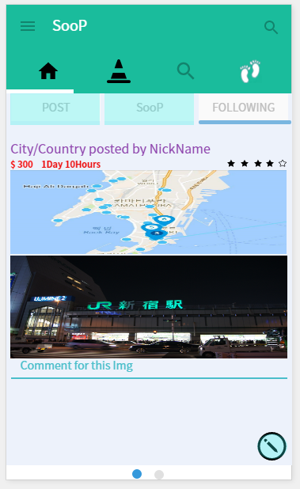

Following
순번 | 기능명 | 요구사항
1 | Following | Following한 User의 Timeline. 등록순으로 조회
2 | Post | 5단계의 점수 구간을 가짐. (0~20, 21 ~ 40, 41 ~ 60, 61 ~ 80, 81 ~ 100). Post Owner 별로 평가 평가 횟수 제한(같은 사람의 Post를 N개 평가 제한)
 |  | 단계별. 단어(oh! Sorry(품바), So So, Good(나무늘보), Surprise!(고려, 알렉스), My Precious(골룸) 사운드 효과 적용

SooPing
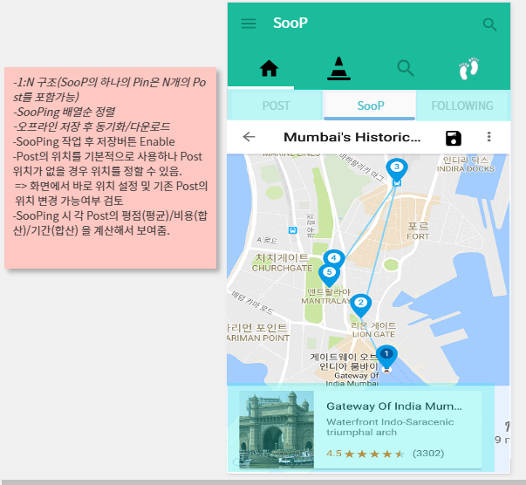

New

SooPing
순번 | 기능명 | 요구사항
1 | 지도 | Post에서 SooP버튼을 통해 연결. 최초 선택되는 SooP은 가장 최근에 생성된 SooP.
 |  | Post에 위치정보가 있는 경우 해당 위치를 선택된 SooP에 기존 Pin과 다른 색상으로 Simulation해서 보여줌.
 |  | 요약정보를 좌우로 넘기면 선택된 SooP에 기존 Pin과 다른 색상으로 Simulation 해서 보여줌.
 |  | Post에 위치정보가 없는 경우 기존 Pin위치를 선택 또는 임의 위치선택 후 저장. 저장시 SooP버튼을 통해 넘어온 Post의 위치정보 Update 필요
 |  | New 버튼을 통해 새로운 SooP을 생성. 요약정보에서 SooP이름 및 요약설명 수정 가능
 |  | SooP화면과 다르게 요약정보를 숨김 표시 할 수 없음.

Search_SooP
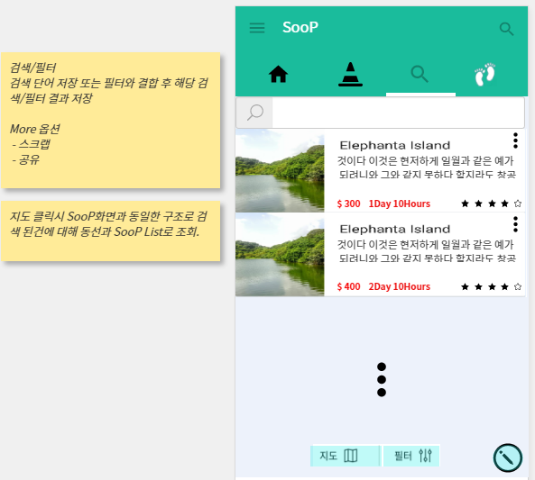
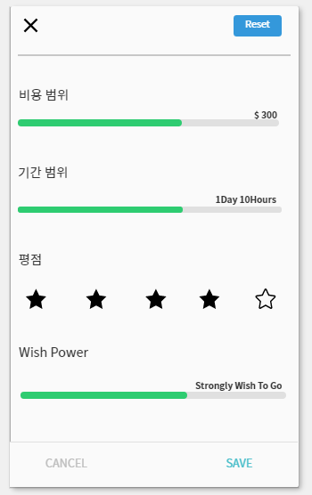
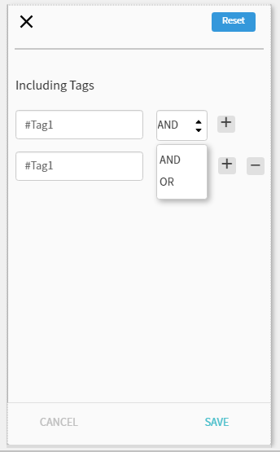

Search_SooP
순번 | 기능명 | 요구사항
1 | 검색 | 위치기반 검색. 검색 키워드에 해당하는 위치를 가지는 SooP List 조회
2 | 지도 | 지도 클릭시 검색된 SooP의 List가 SooP화면처럼 지도에 각각 표시. 요약정보를 숨김 표시할 수 없음.
3 | 필터 | 태그 및 SooP의 비용/소요시간/평점/Wish Power를 필터에 저장 가능. Reset 전까지 해당 기준 유지.
4 | SooP의 More | 스크랩 또는 공유기능. (스크랩시 내 Post에 동선정보만을 가지는 링크용 Post생성)
 |  | 공유(페북, 트위트, 카카오톡, 라인 등…확인 필요)

Search_Post
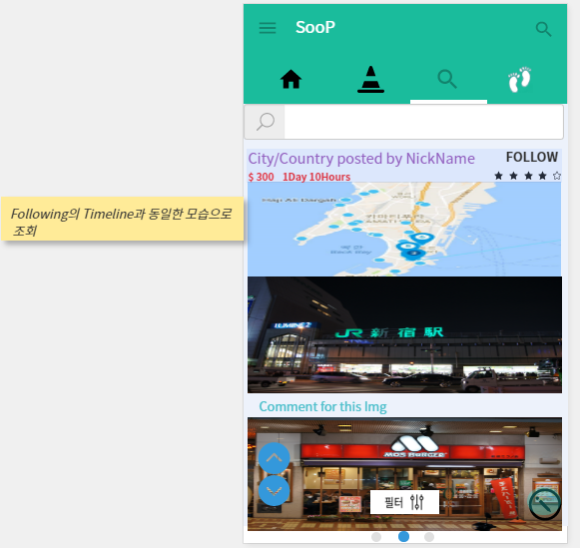

Search_Post
순번 | 기능명 | 요구사항
1 | 검색 | 위치기반 검색. 검색 키워드에 해당하는 위치를 가지는 Post조회
2 | 필터 | 태그 및 SooP의 비용/소요시간/평점/Wish Power를 필터에 저장 가능. Reset 전까지 해당 기준 유지. Search_SooP과 별도로 관리

Search_Img
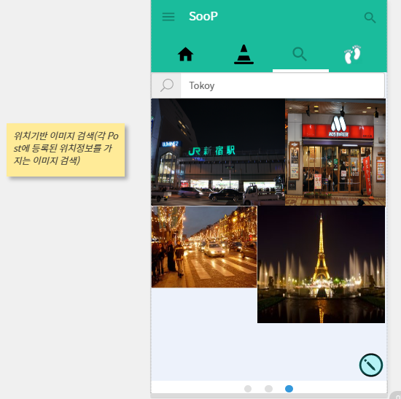

Search_Img
순번 | 기능명 | 요구사항
1 | 검색 | 위치기반 검색. 검색 키워드에 해당하는 위치를 가지는 Post조회
2 | 이미지 | 이미지 클릭시 확대 표시 후 해당 Post로 연결 가능

Search_SooPer
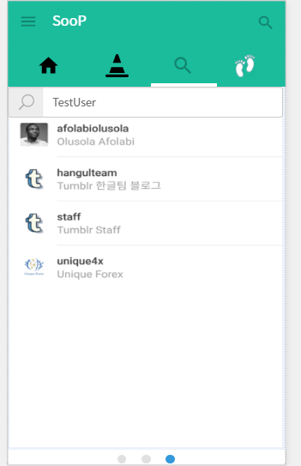

Search_SooPer
순번 | 기능명 | 요구사항
1 | 검색 | 사용자 명 또는 사용자 설명으로 사용자 검색

Activities_Following
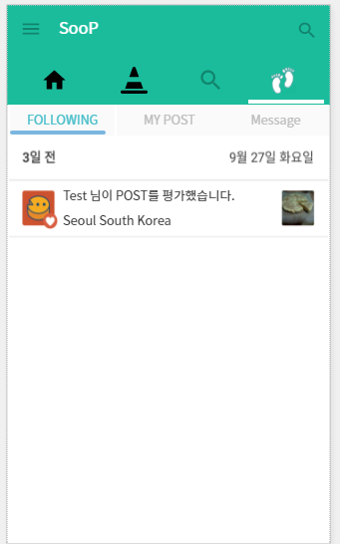

Activities_Following
순번 | 기능명 | 요구사항
1 | Alarm | Following의 신규 Post에 대한 Alarm 로그

Activities_MsgBox
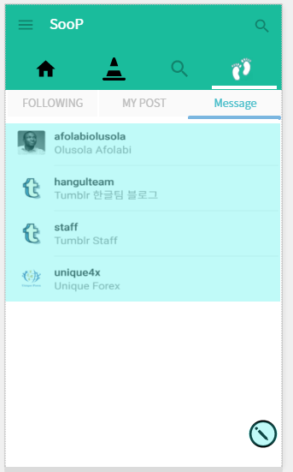
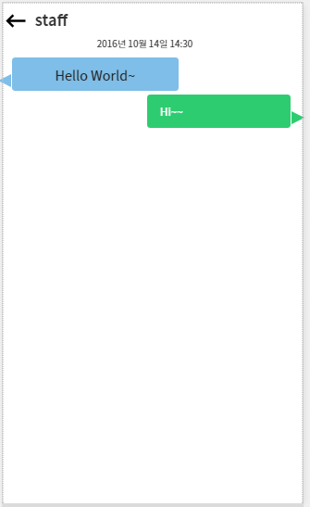

Activities_MsgBox
순번 | 기능명 | 요구사항
1 | Message Box | Message 주고 받은 사람의 List
2 | Message | 사용자 클릭시 Message 내용 표시 및 Message 전송

Planning_SooP
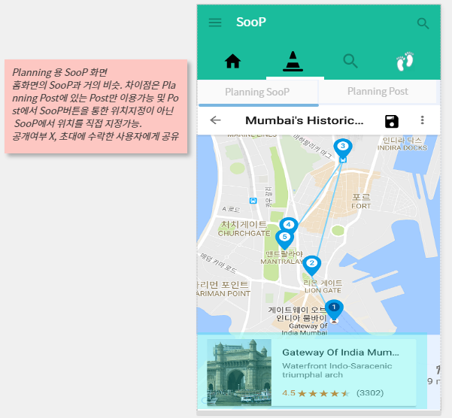
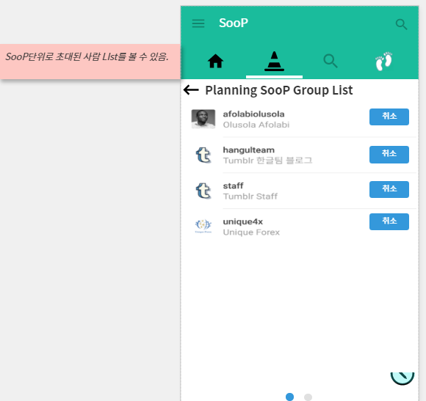

New

Group

Planning_SooP
순번 | 기능명 | 요구사항
1 | Planning SooP | SooP화면과 거의 동일하나 SooPing이 Post없이 수정버튼을 통해 바로 새로운 위치를 선택 가능
2 | 지도 | New버튼을 통해 새로운 Planning SooP생성 가능
 |  | 요약정보 숨김기능 없음.
 |  | Group 버튼을 통해 초대받은 사용자 List 표시 및 취소(추방) 가능

Planning_Post
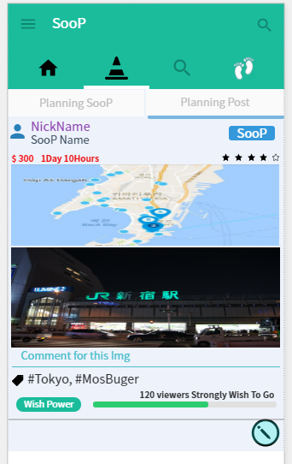

Planning_Post
순번 | 기능명 | 요구사항
1 | Planning Post | SooP Home의 Post와 동일하나 Planning 용으로 스크랩된 Post만 존재. 초대받은 사람의 경우만 초대된 SooP에 해당하는 Post조회가능
 |  | SooP 버튼(변경 가능)을 통해 Planning SooP구성

Account
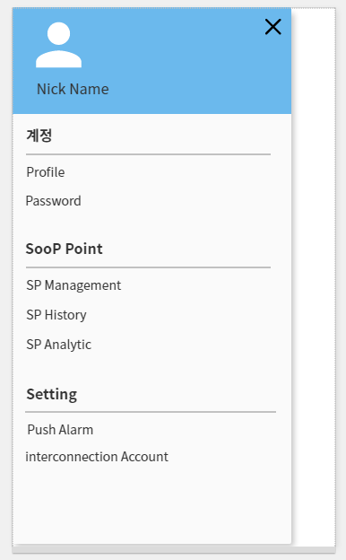
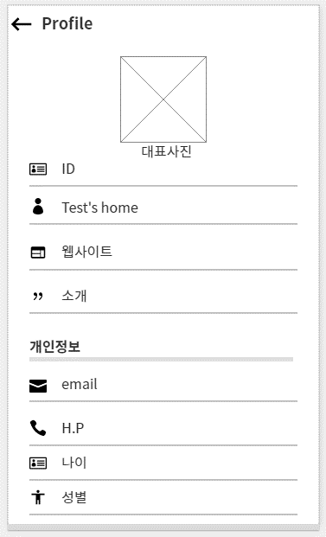
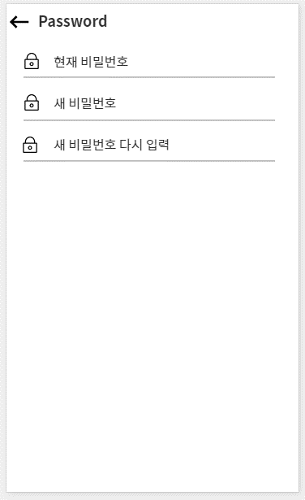

Profile
순번 | 기능명 | 요구사항
1 | 대표사진
2 | ID
3 | 제목
4 | 웹사이트
5 | 소개

SooP Point
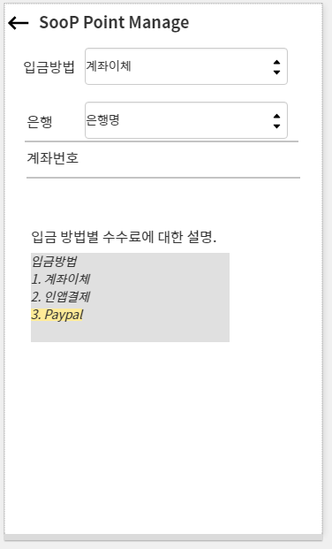
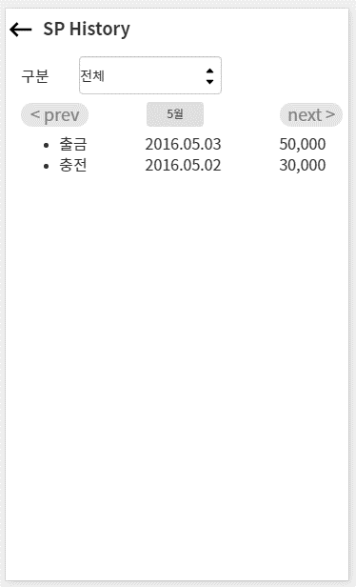
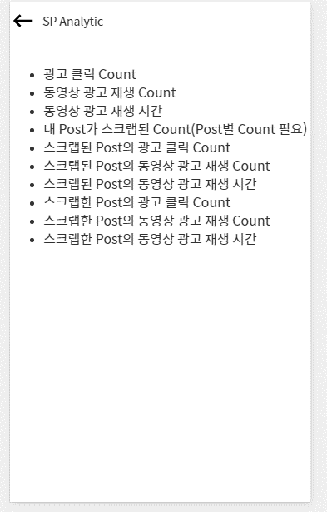

SooP Point
순번 | 기능명 | 요구사항
1 | 입금방법 | 계좌이체, 인앱결제, Paypal
2 | SP History | 거래내역 월별 history 조회
3 | SP Analytic | SP Anaytic 조회. 그래프나..단순 수치. 확인 필요.
4 | Push Alarm | 전체 팔로윙 Post등록 Alarm 설정, 내 Post에 대한 평가/댓글 Alarm
5 | interconnection account | 일단 고려안함.

